보스별 사망횟수
1주차 | 죽은 횟수 | 죽은 사유 | 보스 목록 | 총 데스카운터 | 5주차 동안 죽은 평균 횟수 | 총 죽은 횟수의 평균
하드 스우 | 3 | 분쇄기 맞고 사망 | 하드 스우 | 5 | 하드 스우 | 2.4
하드 데미안 | 6 | 낙인사, 칼, 똥뿌리기에 사망 | 하드 데미안 | 10 | 하드 데미안 | 4.4
하드 루시드 | 6 | 폭탄, 잡몹 찍기, 칼날, 소환수 | 하드 루시드 | 10 | 하드 루시드 | 5.6
하드 윌 | 2 | 물약봉인상태때 회복못해서 사망, 흰눈에 사망 | 하드 윌 | 10 | 하드 윌 | 2
카오스 가디언 엔젤 슬라임 | 3 | 빨강레이저에 사망 | 카오스 가디언 엔젤 슬라임 | 5 | 카오스 가디언 엔젤 슬라임 | 2
카오스 더스크 | 2 | 공포상태때 다리찍기로 사망 | 카오스 더스크 | 5 | 카오스 더스크 | 1.2
하드 듄켈 | 1 | 낙하물 + 화살에 사망 | 하드 듄켈 | 5 | 하드 듄켈 | 1.6

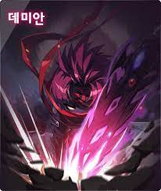

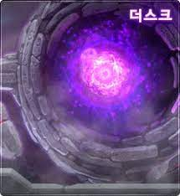
하드 진힐라 | 2 | 낫베기에 의해 사망 | 하드 진힐라 | 5 | 하드 진힐라 | 1.4

2주차 | 죽은 횟수 | 죽은 사유 | 보스 목록 | 총 데스카운터
하드 스우 | 4 | 분쇄기 맞고 사망*3, 낙하물 맞고 사망 | 하드 스우 | 5
하드 데미안 | 3 | 칼, 똥뿌리기에 사망 | 하드 데미안 | 10
하드 루시드 | 6 | 폭탄, 잡몹 찍기, 칼날, 소환수 | 하드 루시드 | 10
하드 윌 | 1 | 3페이지 흰눈에 사망 | 하드 윌 | 10
카오스 가디언 엔젤 슬라임 | 1 | 빨강레이저에 사망 | 카오스 가디언 엔젤 슬라임 | 5
카오스 더스크 | 0 |  | 카오스 더스크 | 5
하드 듄켈 | 3 | 낙하물 + 화살에 사망 | 하드 듄켈 | 5
하드 진힐라 | 0 |  | 하드 진힐라 | 5



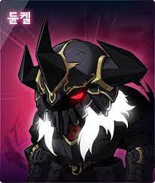

3주차 | 죽은 횟수 | 죽은 사유 | 보스 목록 | 총 데스카운터
하드 스우 | 2 | 분쇄기, 낙하물 맞고 사망 | 하드 스우 | 5
하드 데미안 | 1 | 똥 뿌리기에 사망 | 하드 데미안 | 10
하드 루시드 | 7 | 폭탄, 잡몹 찍기, 칼날, 소환수 | 하드 루시드 | 10
하드 윌 | 3 | 흰눈에 사망 | 하드 윌 | 10
카오스 가디언 엔젤 슬라임 | 2 | 빨강레이저에 사망 | 카오스 가디언 엔젤 슬라임 | 5
카오스 더스크 | 2 | 공포상태때 다리찍기로 사망 | 카오스 더스크 | 5
하드 듄켈 | 2 | 화살 + 검기에 사망 | 하드 듄켈 | 5
하드 진힐라 | 3 | 낫베기에 의해 사망 | 하드 진힐라 | 5

4주차 | 죽은 횟수 | 죽은 사유 | 보스 목록 | 총 데스카운터
하드 스우 | 0 |  | 하드 스우 | 5
하드 데미안 | 6 | 낙인사 2, 똥뿌리기 3, 칼 | 하드 데미안 | 10
하드 루시드 | 3 | 폭탄+텔포, 소환수*2 | 하드 루시드 | 10
하드 윌 | 2 | 흰눈에 사망 | 하드 윌 | 10
카오스 가디언 엔젤 슬라임 | 1 | 빨강레이저에 사망 | 카오스 가디언 엔젤 슬라임 | 5
카오스 더스크 | 0 |  | 카오스 더스크 | 5
하드 듄켈 | 1 | 검기에 사망 | 하드 듄켈 | 5
하드 진힐라 | 0 |  | 하드 진힐라 | 5

5주차 | 죽은 횟수 | 죽은 사유 | 보스 목록 | 총 데스카운터
하드 스우 | 3 | 분쇄기 맞고 사망 | 하드 스우 | 5
하드 데미안 | 6 | 낙인사, 칼, 똥뿌리기에 사망 | 하드 데미안 | 10
하드 루시드 | 6 | 폭탄, 잡몹 찍기, 칼날, 소환수 | 하드 루시드 | 10
하드 윌 | 2 | 물약봉인상태때 회복못해서 사망, 흰눈에 사망 | 하드 윌 | 10
카오스 가디언 엔젤 슬라임 | 3 | 빨강레이저에 사망 | 카오스 가디언 엔젤 슬라임 | 5
카오스 더스크 | 2 | 공포상태때 다리찍기로 사망 | 카오스 더스크 | 5
하드 듄켈 | 1 | 낙하물 + 화살에 사망 | 하드 듄켈 | 5
하드 진힐라 | 2 | 낫베기에 의해 사망 | 하드 진힐라 | 5

사냥
메소 획득 률 | 1245% | 아이템 드랍 확률 | 269% | 아이템 드랍 확률 | 227% | 아이템 드랍 확률 | 157% | 아이템 드랍 확률 | 269%
 |  |  |  |  |  |  |  | 1 | 37
2시간 기준 | 코어젬스톤(개) | 솔 에르다 조각(개) | 메소 | 30분기준 | 솔 에르다 조각 | 30분기준 | 솔 에르다 조각 | 2 | 35
1 | 18 | 37 | 863,247,275 | 1 | 9 | 1 | 6 | 3 | 40
2 | 29 | 35 | 839,324,784 | 2 | 2 | 2 | 5 | 4 | 36
3 | 25 | 40 | 853,894,156 | 3 | 5 | 3 | 1 | 5 | 38
4 | 15 | 36 | 889,475,613 | 4 | 4 | 4 | 3 | 6 | 33
5 | 27 | 38 | 884,567,748 | 5 | 3 | 평균 | 4 | 7 | 40
평균 | 23 | 37 | 866,101,915 | 평균 | 5 |  |  | 8 | 42
 |  |  |  |  |  | 아이템 드랍 확률 | 177% | 9 | 37
2시간 기준 | 코어젬스톤(개) | 솔 에르다 조각(개) | 메소 | 아이템 드랍 확률 | 207% |  |  | 10 | 30
1 | 30 | 33 | 815,789,645 |  |  | 30분기준 | 솔 에르다 조각 | 11 | 41
2 | 27 | 40 | 878,956,468 | 30분기준 | 솔 에르다 조각 | 1 | 6 | 12 | 37
3 | 29 | 42 | 846,581,876 | 1 | 6 | 2 | 5 | 13 | 33
4 | 25 | 37 | 878,945,616 | 2 | 8 | 3 | 3 | 14 | 34
5 | 23 | 30 | 897,461,656 | 3 | 6 | 4 | 2 | 15 | 44
평균 | 27 | 36 | 863,547,052 | 4 | 4 | 5 | 5 | 16 | 44
 |  |  |  | 5 | 8 | 6 | 4 | 17 | 38
2시간 기준 | 코어젬스톤(개) | 솔 에르다 조각(개) | 메소 | 6 | 8 | 7 | 3 | 18 | 40
1 | 25 | 41 | 851,794,594 | 7 | 6 | 8 | 7 | 19 | 39
2 | 23 | 37 | 841,579,415 | 8 | 7 | 9 | 5 | 20 | 37
3 | 25 | 33 | 874,169,985 | 9 | 11 | 10 | 2 | 평균 | 38
4 | 29 | 34 | 874,915,623 | 10 | 3 | 11 | 4 | 30분기준 치환 | 9.4
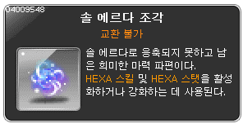
5 | 24 | 44 | 815,264,899 | 11 | 11 | 12 | 8
평균 | 25 | 38 | 851,544,903 | 12 | 9 | 13 | 4
 |  |  |  | 13 | 2 | 14 | 3
2시간 기준 | 코어젬스톤(개) | 솔 에르다 조각(개) | 메소 | 14 | 5 | 15 | 1
1 | 27 | 44 | 875,644,196 | 15 | 3 | 16 | 2
2 | 28 | 38 | 869,153,878 | 16 | 8 | 17 | 9

3 | 25 | 40 | 843,179,651 | 평균 | 7 | 18 | 4
4 | 34 | 39 | 874,915,623 |  |  | 평균 | 4
5 | 30 | 37 | 857,946,124
평균 | 29 | 40 | 864,167,894

과금 요소
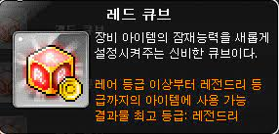
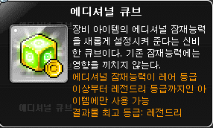
 | 레드 큐브 | 블랙 큐브 | 에디셔널 큐브 | 로얄 스타일 | 위습의 원더베리
가격(원) | 1,200 | 2,200 | 2,400 | 2,200 | 5,400
등급 상승 확률표
구분 | 레드 큐브
레어 → 에픽 | 6.00%
에픽 → 유니크 | 1.80%
유니크 → 레전드리 | 0.30%
등급 상승 확률표
구분 | 블랙 큐브
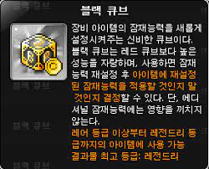
레어 → 에픽 | 15.00%
에픽 → 유니크 | 3.50%
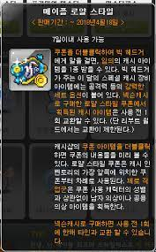
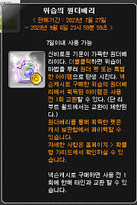
유니크 → 레전드리 | 1.40%
등급 상승 확률표
구분 | 에디셔널 큐브
레어 → 에픽 | 4.76%
에픽 → 유니크 | 1.96%
유니크 → 레전드리 | 0.70%
등급 상승 확률표

